テーブルクロス
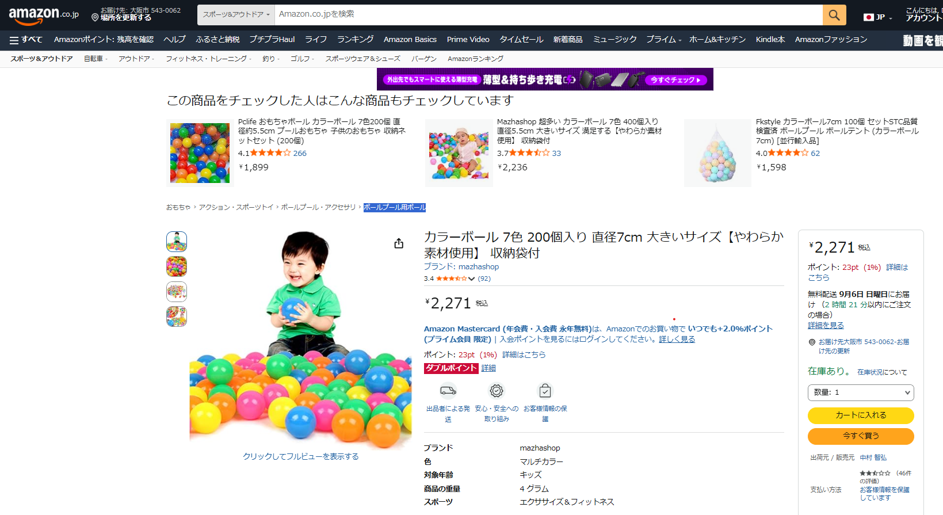
見積依頼 （※ 類似品可）
参考サイト：Amazon
メーカー | 品名 | 数量
mazhashop | カラーボール 7色 200個入り 直径7cm 大きいサイズ【やわらか素材使用】 収納袋付 | 1

